Biyokimya
Numune Adı | TAS(mmol/L) | MDA (nmol/L) | NOT
BORAN ÇİFTÇİ | 1.43 | 1.98 |  | Bu çalışmada "Relassay" marka kitler kullanılmıştır.
MUSTAFA GARİP SAKARYA | 1.66 | 0.78 | hemolizli | Kullanılan cihaz: Mindray marka BS400 model tam otomatik biyokimya cihazı
ABDULLAH ÖLMEZ | 1.53 | 0.57 | hemolizli
ABDULLAH ÖLMEZ | 1.54 | 0.6 |  | TAS: Total Antıoxıdant Status
MUSTAFA GARİP SAKARYA | 1.53 | 0.68 |  | MDA: Malondialdehit
BORAN ÇİFTÇİ | 1.5 | 0.22
ZEYNEP KALAY | 1.37 | 0.2
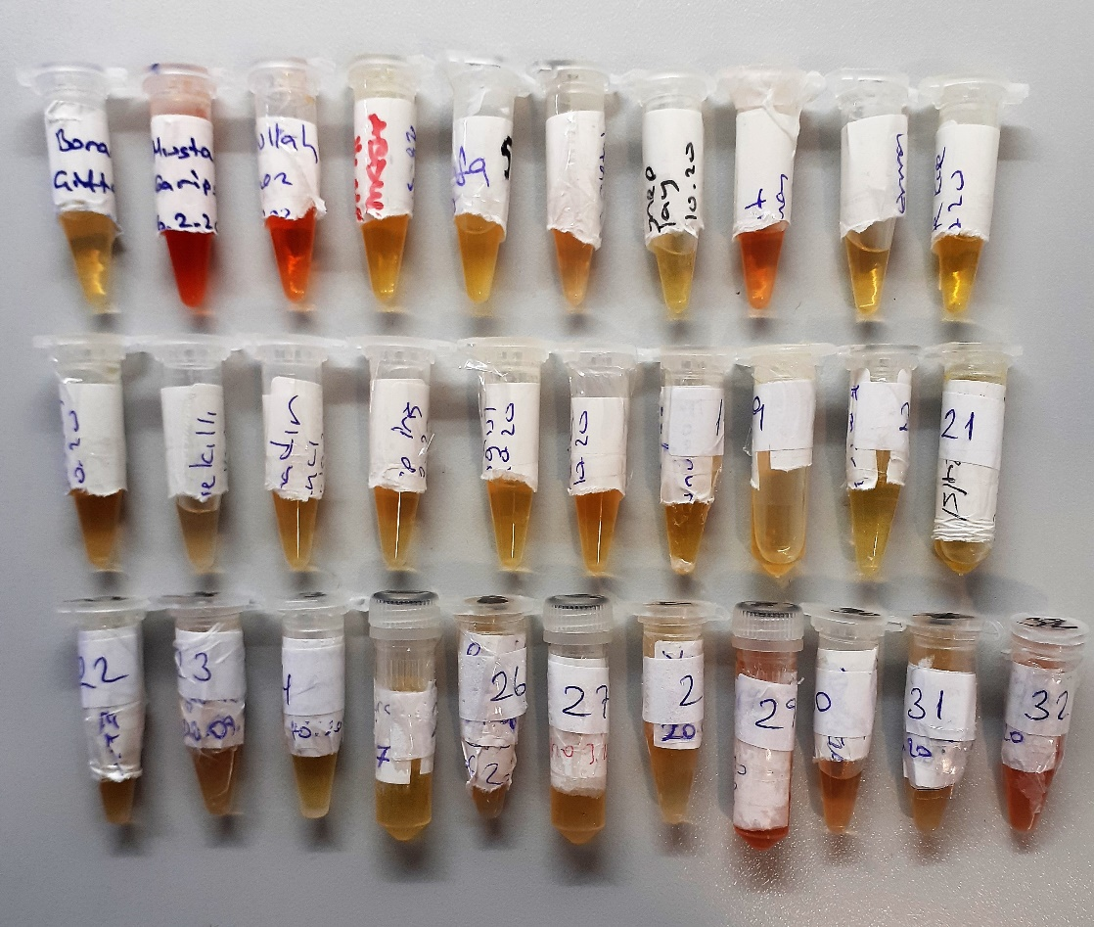
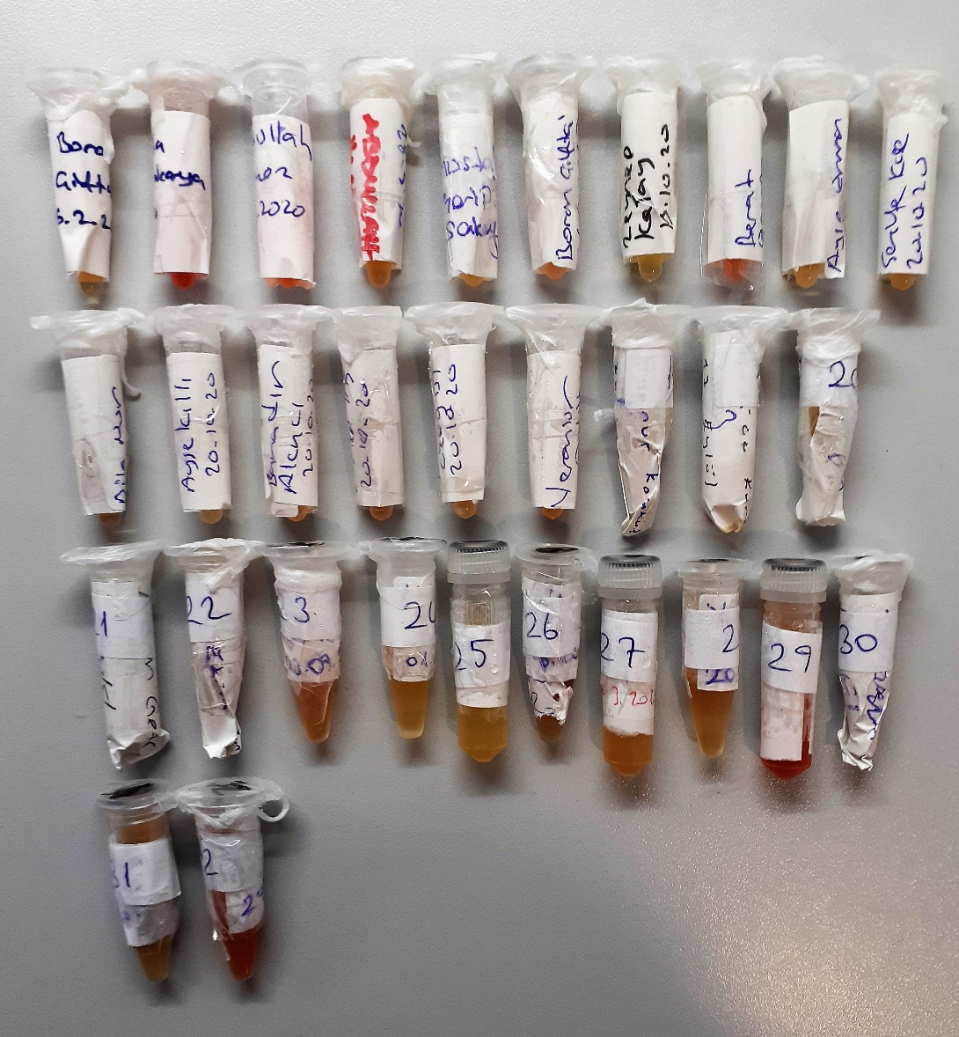
BERAT ERMAN | 1.41 | 0.75 | hemolizli
AYŞE ERMEN | 1.45 | 0.43
ŞERİFE KÖSE | 1.66 | 0.84
DİLA NUR ERMAN | 1.54 | 0.35
AYŞE AKILLI | 1.66 | 0.2
BAHADIR AKINCI | 1.72 | 0.7
ZEYNEP İRİŞ | 1.61 | 0.14
HAVVANUR ÖZOĞLU | 1.39 | 0.35
VERANUR ERDİK | 1.81 | 0.12
EDANUR KARAKUŞ | 1.41 | 0.17
HATİCE KURT | 1.58 | 0.25
EMİRHAN ERMUT | 1.66 | 0.23
NESRİN GEZİ | 1.6 | 0.75
ALİ İHSAN TOSUN | 1.78 | 1.16
MUHAMMED MAHSUM | 1.58 | 0.94
MUHAMMED MAHSUM | 1.48 | 0.42
RAŞİT KARA | 1.45 | 0.33
RAŞİT KARA | 1.8 | 1.13 | lipemi
YUMNE UKEYDİ | 1.35 | 0.22
YUMNE UKEYDİ | 1.37 | 1.76
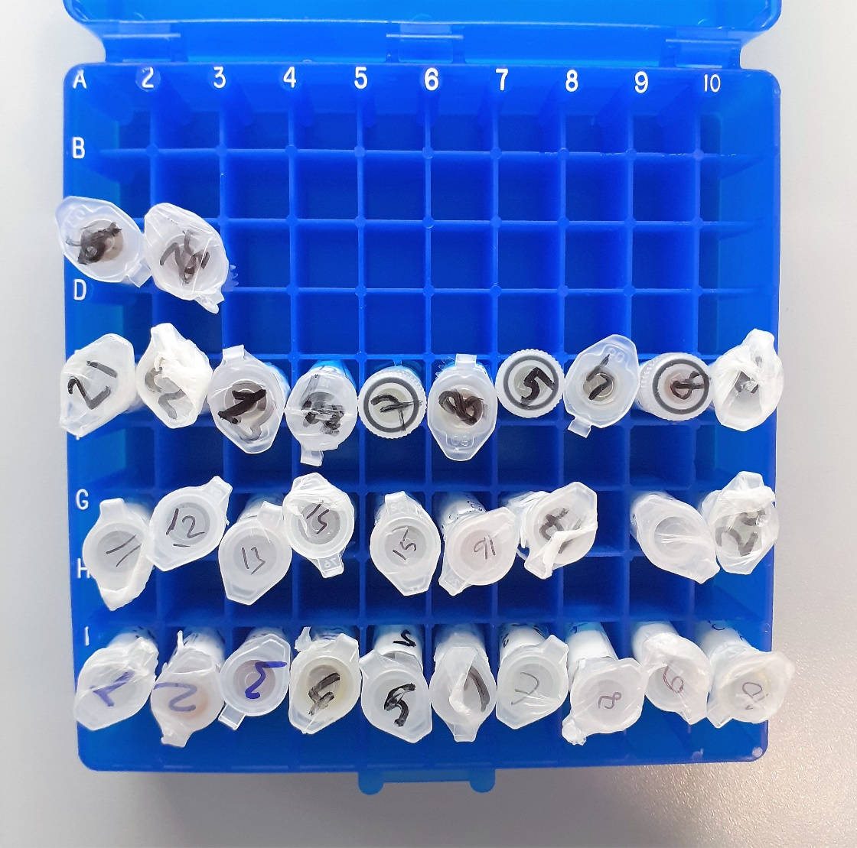
NASIR EL HÜSEYİN | 1.97 | 0.12 | hemolizli
NASIR EL HÜSEYİN | 1.44 | 0.7 | hemolizli
SEBAHATTİN TEKE | 1.32 | 1.62 | lipemi
SEBAHATTİN TEKE | 1.61 | 1.61 | hemolizli

